테스트 케이스별 결과 화면
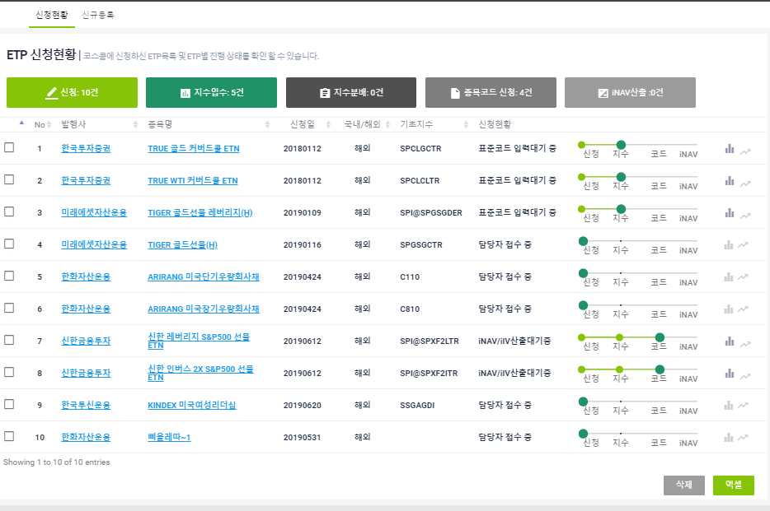
ETP 플랫폼 구축 |  |  |  | 단위테스트 결과서
단위테스트 ID | UT-ETP_REG_01 | 단위테스트명 | ETP 신청현황
업무구분 | ETP_REG | 작성자 | 박정문

발행사가 신청한 ETP목록 및 ETP별 진행상태를 보여준다.(발행사명, 종목명, 신청일, 국내/해외, 기초지수, 신청현황)

